Лист1
Изображение продукции | Краткое описание | Опт (от 30000) | Рекомедуемая розничная цена
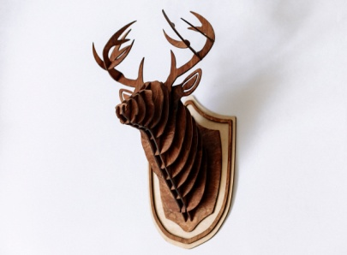 | Голова оленя ГЖ.01.Т | 1,400.00 ₽ | 2,800.00 ₽ | 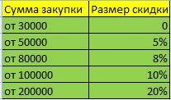
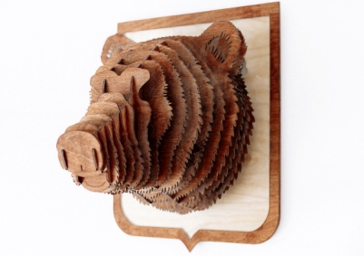 | Голова медведя ГЖ.02.Т | 1,500.00 ₽ | 3,000.00 ₽
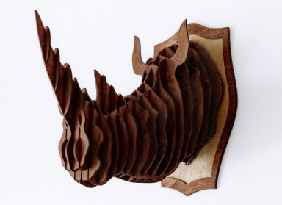 | Голова носорога ГЖ.03.Т | 1,500.00 ₽ | 3,000.00 ₽
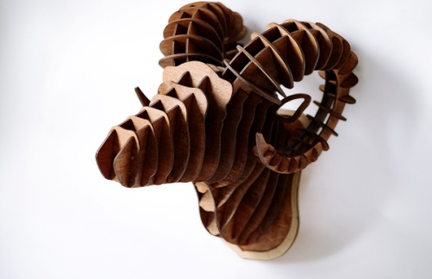 | Голова барана ГЖ.04.Т | 1,500.00 ₽ | 3,000.00 ₽
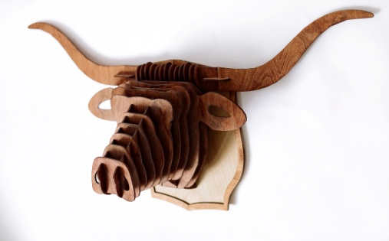 | Голова быка ГЖ.05.Т | 1,500.00 ₽ | 3,000.00 ₽

